상품제안서
컵앤컵스 쿨스텐듀오 텀블러 340ml | 상품코드: F19894

 |  |  |  |  |  |  | 02-412-0044 | www.easy1.co.kr
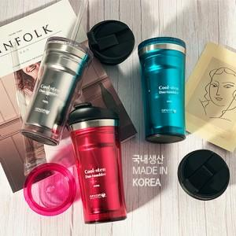

【상세/제작정보】 | 국내생산 포스코스텐 sus-304를 사용합니다! *제품 입수량 : 1box당 50개입

【인쇄/포장옵션】 | 실크 / 포장지포장

【공급단가】 | 수량 | 100~ | 300~ | 500~ | 1,000~ | 3,000~
*VAT별도 | 투명 | 7,700원 | 7,420원 | 7,150원 | 6,870원 | 6,600원
 | 투명핑크 | 7,700원 | 7,420원 | 7,150원 | 6,870원 | 6,600원
 | 투명그린 | 7,700원 | 7,420원 | 7,150원 | 6,870원 | 6,600원

【상품 URL】 | http://www.easy1.co.kr/src/goods_detail.php?gdno=19894

